Bestellformular
Bestellformular Verteileranlage - Vario

Möchten Sie eine Bestellung aufgeben oder ein Angebot anfordern?
Firma
Name
Adresse |  | Land
PLZ |  | Ort
Telefon |  | Projektname
E-Mail |  | Datum | 2020-03-02
Vario-Verteileranlage bestehend aus je
einem Vor- & Rücklaufbalken.
Die Abgänge zur Erdwärmesonde sind im Vorlauf mit Kugelhahn bzw. im Rücklauf mit Strangregelventilen ausgestattet. Alle Abgänge zur EWS und WP sind zum Elektro-Muffenschweißen geeignet.
Die vier 1" Anschlussgewinde des Variokopfes sind mit 3 Blindstopfen und einem Servicekugelhahn KH32 bestückt.
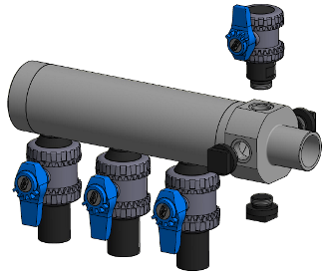

 |  | Stückzahl: | 1
Balkendurchmesser und Abgang WP:

Anzahl der Abgänge zur EWS:

Abgang zur WP absperrbar?
Falls ja,

Abgang zur WP mit AG/IG-Gewinde?
Falls ja,

Abgang Ø zur EWS
(Außendurchmesser)

Ausführung Rücklaufbalken: | mit Strangregelventil?
Falls ja, welche Ausführung?

 |  |  | Stück
Zusatzoptionen: |  |  | 0

 |  |  | 0

 |  |  | 0

 |  |  | 0

 |  |  | 0

Soll ein Montageset mitgeliefert werden?

Bemerkung:

Bitte füllen Sie das Dokument sorgfältig und vollständig aus und schicken es anschließend an vertrieb@geser.eu oder faxen es an die +49 8385 92492499.
Vielen Dank - Ihr Team von GESER Erdwärme

Datenblatt
